会場アサイン変更
プロジェクト名 |  |  | システム名 |  |  |  | 画面レイアウト設計書 |  |  |  |  |  |  |  |  | 作成者 | 作成日 |  | 更新者 | 更新日
13期12月対応 |  |  | LMS学習管理システム |  |  |  | 会場アサイン変更 |  |  |  |  |  |  |  |  | 小川 | 2016-10-27 |  | 髙橋大 | 2019-11-14

 | 画面イメージ
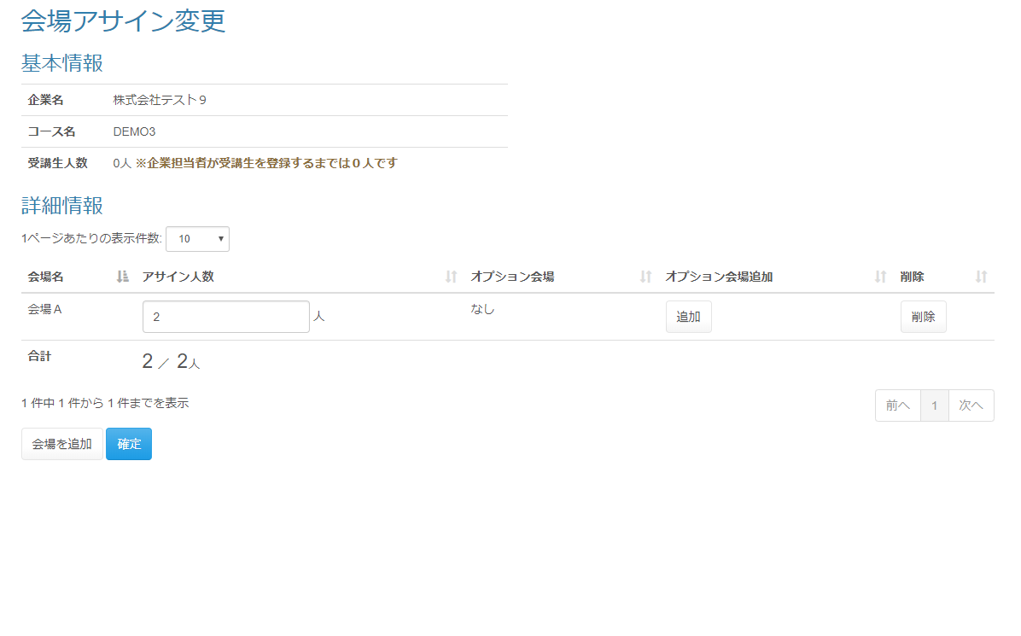

 | 出力仕様
 | No | 項目名 |  |  | データ元 |  |  |  |  |  |  | 備考
 |  |  |  |  | テーブル名 |  |  | フィールド
 | 基本情報
 | 1 | 企業名 |  |  | m_company |  |  | company_name
 | 2 | コース名 |  |  | m_course |  |  | course_name
 | 3 | 受講生人数 |  |  | - |  |  | - |  |  |  | 企業とコースに紐づく受講生数をカウント
 | 詳細情報
 | 1 | 会場名 |  |  | m_place |  |  | place_name
 | 2 | アサイン人数 |  |  | t_place_assign |  |  | applicant_amount
 | 3 | オプション会場 |  |  | - |  |  | -
 | 4 | オプション会場追加 |  |  | - |  |  | -
 | 5 | 削除 |  |  | - |  |  | -
 | 6 | 合計（分子） |  |  | t_place_assign |  |  | applicant_amount |  |  |  | アサイン人数が変更された場合、全会場の合計値を表示する
 | 7 | 合計（分母） |  |  | t_place_assign |  |  | applicant_amount
 | 8 | 会場を追加 |  |  | - |  |  | -
 | 9 | 確定 |  |  | - |  |  | -

 | ◆『確定』ボタン押下時

 | 入力仕様
 | No | 項目名 | 物理名 |  |  | コントロール |  | 必須 |  | 桁数 | 最小値 | 最大値 |  | IME | 属性 |  |  | 備考
 | 1 | 確定 | update |  |  | 送信ボタン |  | - |  | - | - | - |  | - | /estimate/update/ |  |  | 見積もり情報編集画面へ遷移
 | 2 | 会場ID | placeId |  |  | hidden |  | 〇 |  | - | - | - |  | - | 半角数字
 | 3 | アサイン人数 | applicantAmount |  |  | テキストボックス |  | 〇 |  | - | - | - |  | - | 半角数字 |  |  | ※見積情報編集画面へ送る
 | 4 | オプション会場 | - |  |  | - |  | - |  | - | - | - |  | - | 半角数字 |  |  | ※見積情報編集画面へ送る

 | データベース 更新
 | No | 名称 |  | テーブル名(物理名） |  |  |  |  | カラム名(物理名） |  |  |  | 備考
 | 1 | 会場ID |  |  |  |  |  |  |  |  |  |  | ※更新は見積情報編集画面にて行う
 | 2 | アサイン人数 |  |  |  |  |  |  |  |  |  |  | ※更新は見積情報編集画面にて行う
 | 3 | オプション会場 |  | t_place_option |  |  |  |  | place_option_id |  |  |  | ※更新は見積情報編集画面にて行う

